F5930AX、F5931AX
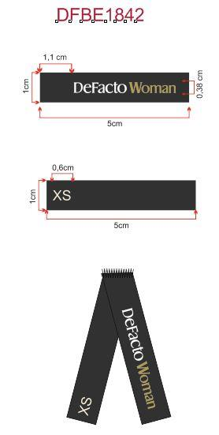
价格牌加单（大货未发） | 款号 | 颜色 | XS | S | M | L | XL | XXL | 3XL
 | F5930AX | AR148 - ANTHRA | 30 | 30 | 30 | 30 | 30 | 30 | 30 | 210
 |  | BN91 - BROWN | 30 | 30 | 30 | 30 | 30 | 30 | 30 | 210
 |  | ER105 - ECRU | 30 | 30 | 30 | 30 | 30 | 30 | 30 | 210
 |  |  | 90 | 90 | 90 | 90 | 90 | 90 | 90 | 630

条码标加单（大货已发） | 款号 | 颜色 | XS | S | M | L | XL | XXL | 3XL
 | F5930AX | AR148 - ANTHRA | 30 | 30 | 30 | 30 | 30 | 30 | 30 | 210
 |  | BN91 - BROWN | 30 | 30 | 30 | 30 | 30 | 30 | 30 | 210
 |  | ER105 - ECRU | 30 | 30 | 30 | 30 | 30 | 30 | 30 | 210
 |  |  | 90 | 90 | 90 | 90 | 90 | 90 | 90 | 630

主标加单（大货已发） | 款号 | 颜色 | XS | S | M | L | XL | XXL | 3XL
 | F5930AX | 通用 | 50 | 50 | 50 | 50 | 50 | 50 | 50 | 350

洗标数量 | Style Code | 洗标颜色 | 数量
 | F5930AX | 白色 | 5039 |  | 3张/套
 |  | 棕色 | 1100
 | 总计 |  | 6139

价格牌加单（大货未发） | 款号 | 颜色 | XS | S | M | L | XL | XXL
 | F5931AX | ER105 - ECRU | 30 | 30 | 30 | 30 | 30 | 30 | 180
 |  | GN1181 - MINT | 30 | 30 | 30 | 30 | 30 | 30 | 180
 |  |  | 60 | 60 | 60 | 60 | 60 | 60 | 360

条码标加单（大货已发） | 款号 | 颜色 | XS | S | M | L | XL | XXL
 | F5931AX | ER105 - ECRU | 30 | 30 | 30 | 30 | 30 | 30 | 180
 |  | GN1181 - MINT | 30 | 30 | 30 | 30 | 30 | 30 | 180
 |  |  | 60 | 60 | 60 | 60 | 60 | 60 | 360

主标（大货未发） 原有订单数量每码+50 | 款号 | 颜色 | XS | S | M | L | XL | XXL
 | F5931AX | 通用 | 438 | 1214 | 1214 | 826 | 438 | 438 | 4568

洗标数量 | Style Code | 洗标颜色 | 数量
 | F5931AX | 白色 | 3781 |  | 3张/套
 |  | 棕色 | 847
 | 总计 |  | 4628

